05_cjson(lua)
win32

 | libluacocos2d工程中添加cjson引用
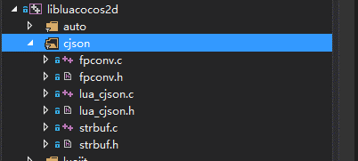

 | libluacocos2d工程中导出lua方法
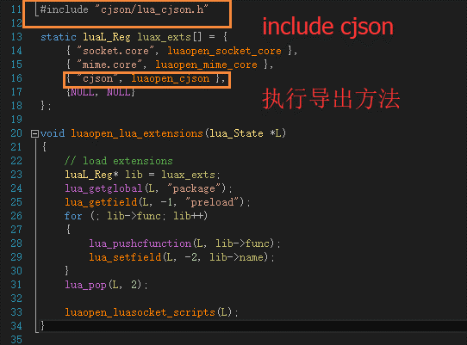

 | 添加导出全局module宏：ENABLE_CJSON_GLOBAL
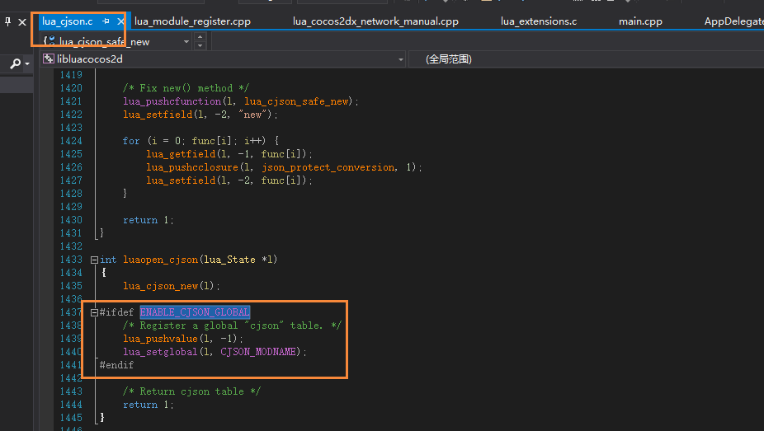

android
 | 修改lua-bindings工程下的android.mk文件，添加cjson c文件编译信息,添加ENABLE_CJSON_GLOBAL宏定义

 | E:\03_GxGit\GxFramework\cocos\scripting\lua-bindings\proj.android
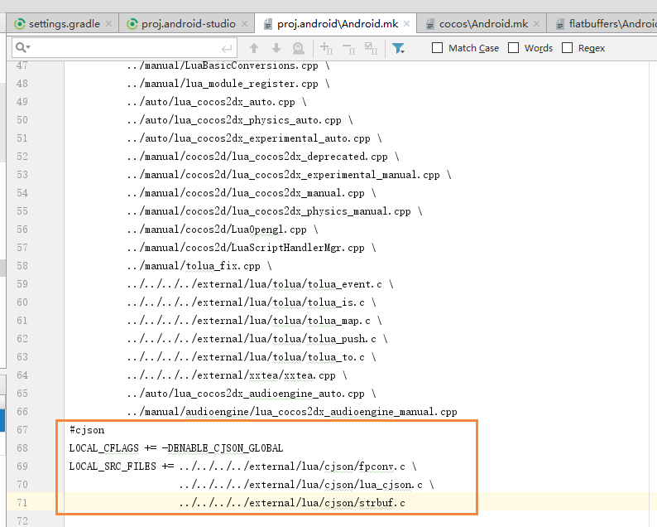

mac
 | 同win32,添加cjson引用

参考网址：https://www.cnblogs.com/zhangdw/p/6824350.html

06_MD5（lua）
集成quick-lua中的md5库

win32
 | libluacocos2d工程中添加md5引用
 | 编写MD5注册到lua的方法
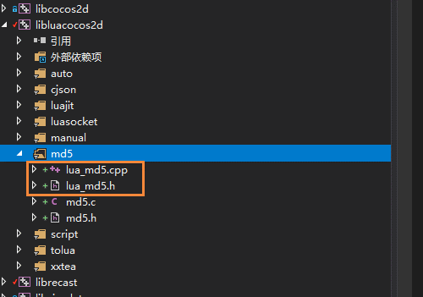

 | 在lua_module_register中注册lua_md5方法

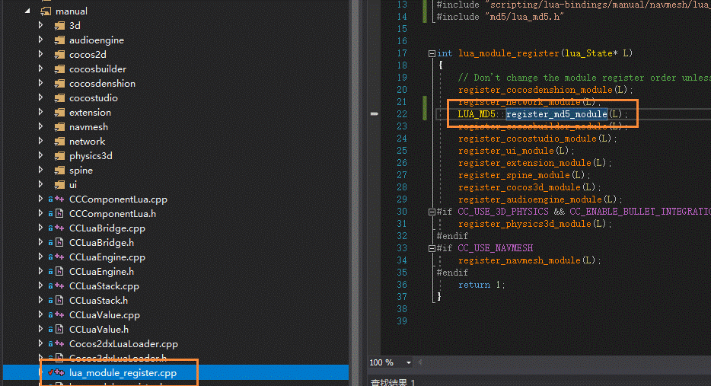

android

 | 修改lua-bindings工程下的android.mk文件，添加lua_md5.c文件编译信息,添加HAVE_OPENSSL宏定义

 | E:\03_GxGit\GxFramework\cocos\scripting\lua-bindings\proj.android
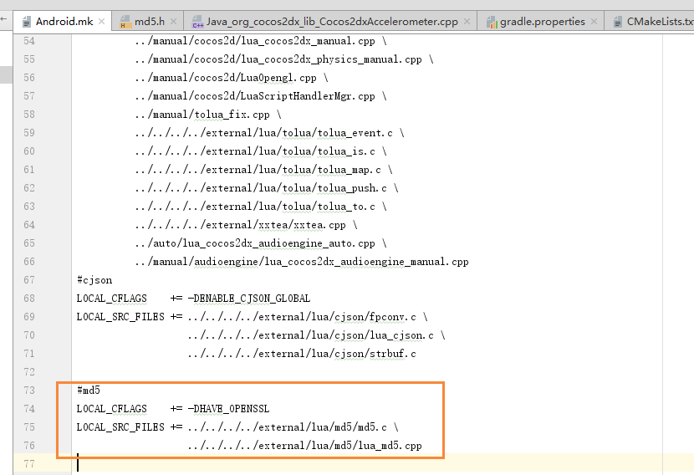

mac

 | 同win32,添加md5引用

